Hoja1
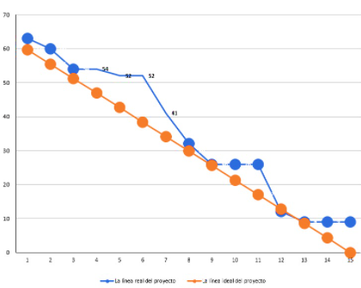
Product Backlog
Id | Historia de Usuario | Descripcion | Sprint | Estimación
1 | AccesoUsuario | Permite tener acceso a los diferentes modulos dependiendo del rol de usuario | 1 | 4
2 | SesionUsuario | Permite mostrar las opciones disponibles del menu dependiendo del rol | 1 | 4
3 | Registro de Usuario | Permite registrar usuarios desde un rol administrador como cliente | 1 | 5
4 | Registro de Productos | Permite registrar todos los productos | 1 | 5
5 | Editar Producto | Permite editar la informacion del producto | 1 | 5
6 | Eliminar Producto | Permite eliminar productos | 2 | 3
7 | Listado de Productos | Permite listar los items de la tabla productos y filtrarlo por diferentes campos a la vez | 2 | 4
8 | Actualizar Contraseña | Permite actualizar la contraseña del usuario | 2 | 6
9 | Editar Usuario | Permite editar la informacion del usuario | 2 | 6
10 | Eliminar Usuario | Permite eliminar usuarios | 2 | 5
11 | Gestion Pedido | Permite hacer el flujo de compra para el cliente | 3 | 2
12 | Listado de pedidos | Permite mostrar el flujo de pedidos que tuvo el cliente durante rangos de fecha | 3 | 4
13 | Atencion de pedido | Permite al publicador atender el pedido del cliente | 3 | 5
14 | Gestion seguimiento de pedido | Permite observar los diferentes estados por los que pasa el pedido | 3 | 8
 |  | Total Estimacion |  | 66

